iF11PV10_20241111
浙江维庭电气有限公司/THT-Space Electrical Company Ltd. |  |  |  | 物品编号/product code | 产品名称/Product Name | 充电宝iF11PV10-PAKK |  | 适用产品型号/Applicable product models
物 料 明 细 表/Material Detais List |  |  |  |  | 料号/Part No | Z-T-PBA-iF11PV10-PAKK |  | 无线充电宝iF11PV10-PAKK
序号/Sl | 物料名称/Material name | 料号/Part No | 物品编号/Product Code | 供应商/Supplier | 制造商/Manufacturer | 数量 | 位号/Designator | 工程/project | 重要度/Importance | 备注/Remark
1 | 贴片电容0603 100NF/50V 10% | W-T-CA-X703N100K50VNT | WP0002721 | 深圳市四叶电子有限公司 | FENGHUA | 3 | C1, C3, C4 | SMT
2 | 贴片电容0805 10UF/25V 10% | WP0005368 | WP0005368 | 南京南山半导体有限公司 |  | 2 | C2, C5 | SMT
3 | 贴片电容0603 1uF/50V 10% | W-T-CA-0603X105K500NT | WP0004288 | 南京南山半导体有限公司 |  | 1 | C7 | SMT
4 | 肖特基二极管/SS34/DO-214AC (SMA) | W-T-DE-SS34-DO214AC | WP0002900 | 上海吉锝芯微电子有限公司 |  | 1 | D1 | SMT
5 | USB插座/TYPE-C 16P | W-T-CN-TYPE-C 16P | WP0003709 | 奥科成电子有限公司 |  | 1 | J1 | SMT
8 | 0603 红光LED/SMT | W-T-LED-0603SMT-R | WP0003707 | 广州市亿毫安电子有限公司 |  | 1 | LD1 | SMT
9 | S8050 SOT-23 |  |  |  |  | 2 | Q1, Q2 | SMT
10 | 贴片电阻0603 100Ω 5% | W-T-RE-RS03K101JT | WP0004026 | 南京南山半导体有限公司 |  | 1 | R1 | SMT
11 | 贴片电阻0603 0Ω 5% | W-T-RE-RS03K0RJT | WP0002766 | 南京南山半导体有限公司 | 贴片 | 2 | R2, R3 | SMT
12 | 贴片电阻0603 5.1K 5% | W-T-RE-RS03K512JT | WP0002939 | 南京南山半导体有限公司 |  | 2 | R4, R5 | SMT
13 | 贴片电阻0603 12K 5% | W-T-RE-RS03K123JT | WP0003072 | 南京南山半导体有限公司 |  | 2 | R6, R7 | SMT
14 | 贴片磁珠/0805 1K/SMT | W-T-BE-1K0805SMT | WP0002739 | 苏州谷景电子有限公司 |  | 1 | R8 | SMT
15 | USB -Serial CH340C |  |  |  |  | 1 | U1 | SMT
16 | LDO ME6212/BL9198-33 SOT-23-5 |  |  |  |  | 1 | U2 | SMT
17 | 充电宝PCB IF11PV10_20241111(Not Assembled) |  |  | 苏州迪飞亚电子 |  | 1 | PCB | PCB
 | 标记 | 修订履历 |  |  |  |  |  | 贴片：SMT； 插件：I 手工：H

编制
审核 |  |  |  |  |  |  |  | 版本 | 日期 | 第 3 张
批准 |  |  |  |  |  |  |  | V10 | 20241111 | 共 3 张

 |  |  | R9

序号/Sl | 物料名称/Material name | 料号/Part No | 物品编号/Product Code | 供应商/Supplier | 制造商/Manufacturer | 数量 | 位号/Designator | 工程/project | 重要度/Importance | 备注/Remark
47 | Male header 2.54mm pitch |  |  |  |  | 1 | J3 | SMT
48 | 胶壳PH2.0mm HOUSING 06P | W-JK-JVT1124HN0-06 | WP0002306 | 温州市语一电气有限公司 |  | 1 | J2 | SMT
49 | 充电宝PCB IF11PV10_20241111(Assembled) |  |  |  |  | 1 |  | PCB
 | 标记 | 修订履历 |  |  |  |  |  | 贴片：SMT 插件：I 手工：H

编制
审核 |  |  |  |  |  |  |  | 版本 | 日期 | 第 1 张
批准 |  |  |  |  |  |  |  | V10 | 20241111 | 共 1 张

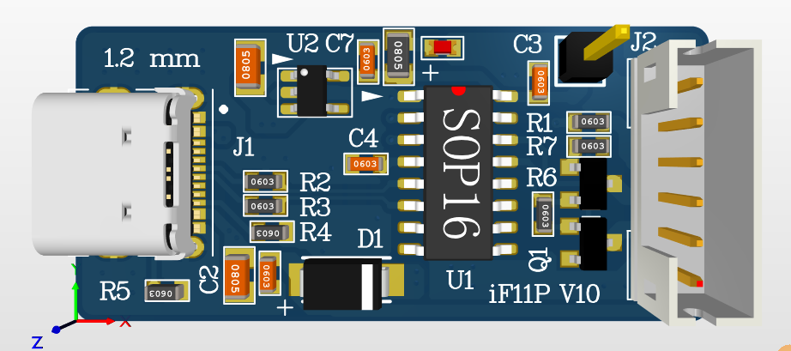
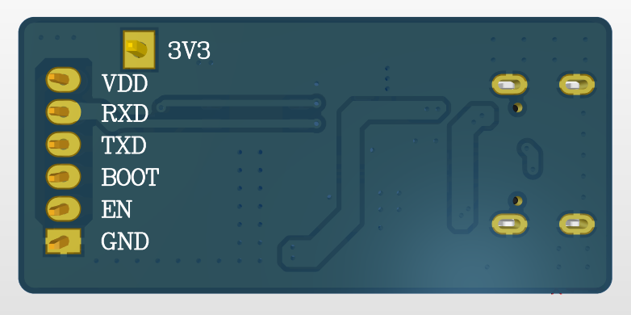

 | TOP Side 3D View |  |  |  |  |  | BOTTOM Side 3D View
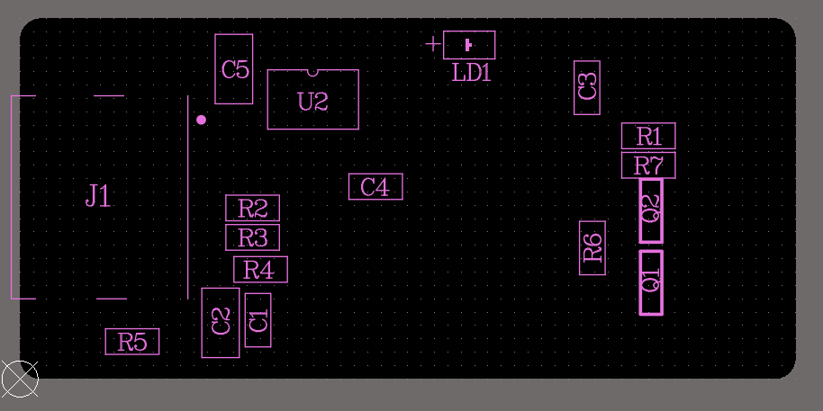

 | TOP Assembly

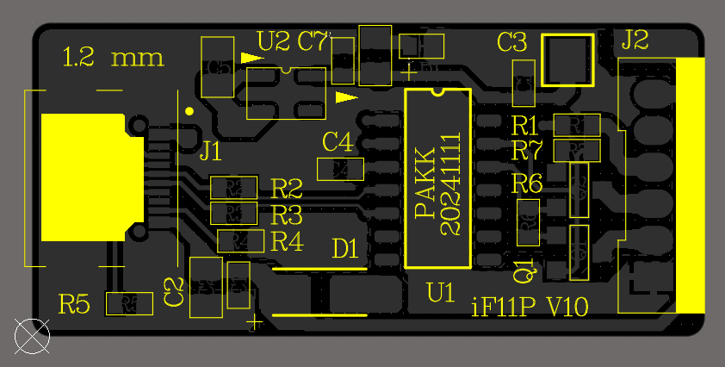

 | TOP Overlay

